Datos de Z, t y fórmulas
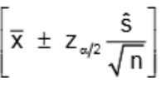
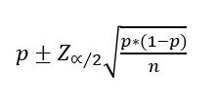
Valores Z |  | Valores T-student
 |  |  | GRADOS DE LIBERTAD (n-1)
Nivel de Confianza | Za/2 | Nivel de Confianza | 48 | 24 | 14 | 17 | 1 | Puedes indicar el valor de n-1 que requieres
80.00% | 1.2815515655 | 80.00% | 1.2994 | 1.3178 | 1.3450 | 1.3334 | 3.078
90.00% | 1.644853627 | 90.00% | 1.6772 | 1.7109 | 1.7613 | 1.7396 | 6.314
95.00% | 1.960 | 95.00% | 2.0106 | 2.0639 | 2.1448 | 2.1098 | 12.706
96.00% | 2.0537489106 | 96.00% | 2.1111 | 2.1715 | 2.2638 | 2.2238 | 15.895
98.00% | 2.326347874 | 98.00% | 2.4066 | 2.4922 | 2.6245 | 2.5669 | 31.821
99.00% | 2.5758293035 | 99.00% | 2.6822 | 2.7969 | 2.9768 | 2.8982 | 63.657

